Participación x rubro
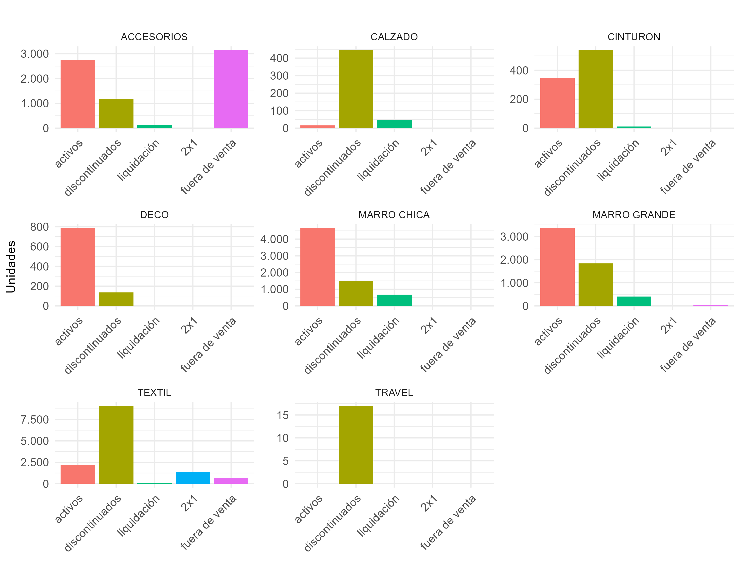
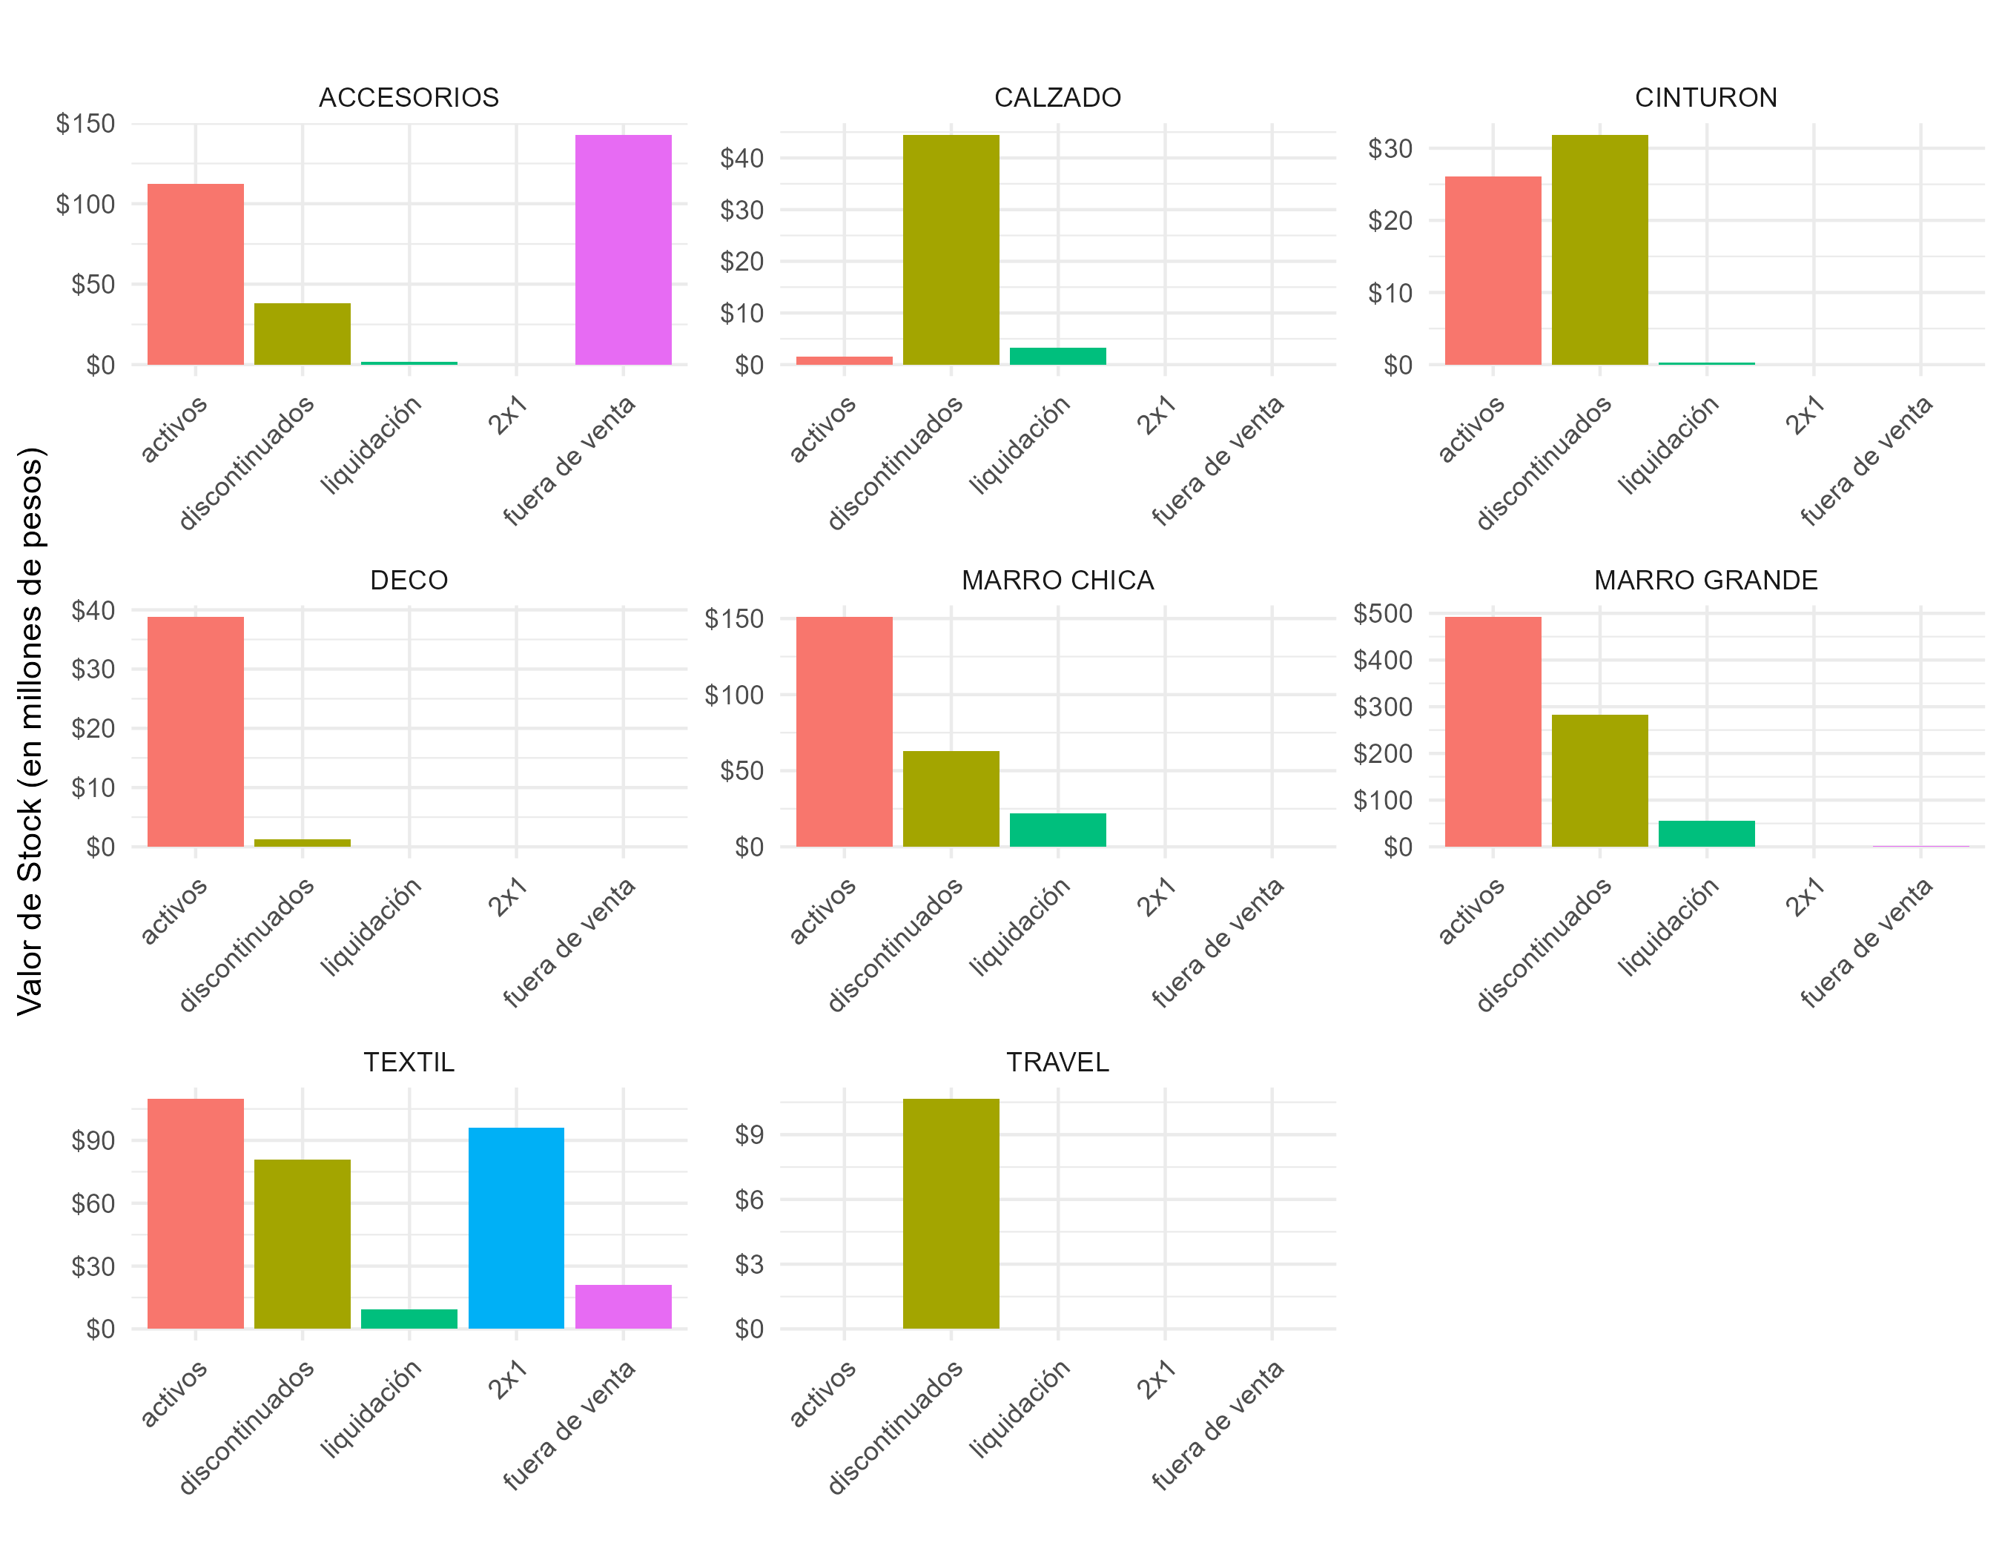
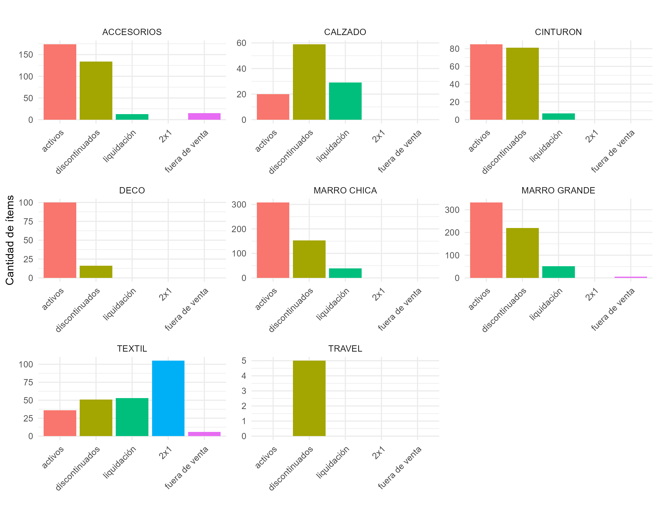
Unidades en stock por Rubro y Condición |  |  |  |  |  | Valor de stock por Rubro y Condición |  |  |  |  |  | Cantidad de ítems en stock por Rubro y Condición

RUBRO | activos | discontinuados | liquidación | 2x1 | fuera de venta | RUBRO | activos | discontinuados | liquidación | 2x1 | fuera de venta | RUBRO | activos | discontinuados | liquidación | 2x1 | fuera de venta
TEXTIL | 2,195 | 9,099 | 77 | 1,370 | 696 | MARRO GRANDE | $ 492,392,330 | $ 283,231,620 | $ 55,975,940 | $ - | $ 2,039,480 | ACCESORIOS | 174 | 134 | 13 | 0 | 15
MARRO CHICA | 4,666 | 1,505 | 678 | 0 | 0 | MARRO CHICA | $ 151,083,340 | $ 62,665,950 | $ 22,151,220 | $ - | $ - | CALZADO | 20 | 59 | 29 | 0 | 0
MARRO GRANDE | 3,367 | 1,838 | 406 | 0 | 52 | ACCESORIOS | $ 112,168,490 | $ 38,272,240 | $ 1,817,800 | $ - | $ 142,885,610 | CINTURON | 85 | 81 | 7 | 0 | 0
ACCESORIOS | 2,751 | 1,176 | 120 | 0 | 3,139 | TEXTIL | $ 109,728,050 | $ 80,834,010 | $ 9,491,230 | $ 95,886,300 | $ 20,873,040 | DECO | 100 | 16 | 0 | 0 | 0
DECO | 787 | 136 | 0 | 0 | 0 | CALZADO | $ 1,599,840 | $ 44,495,550 | $ 3,299,530 | $ - | $ - | MARRO CHICA | 308 | 153 | 39 | 0 | 0
CINTURON | 347 | 539 | 11 | 0 | 0 | DECO | $ 38,813,130 | $ 1,321,640 | $ - | $ - | $ - | MARRO GRANDE | 332 | 220 | 52 | 0 | 6
CALZADO | 16 | 445 | 47 | 0 | 0 | CINTURON | $ 26,070,530 | $ 31,872,610 | $ 329,890 | $ - | $ - | TEXTIL | 36 | 51 | 53 | 105 | 6
TRAVEL | 0 | 17 | 0 | 0 | 0 | TRAVEL | $ - | $ 10,649,830 | $ - | $ - | $ - | TRAVEL | 0 | 5 | 0 | 0 | 0

Unidades agrupadas
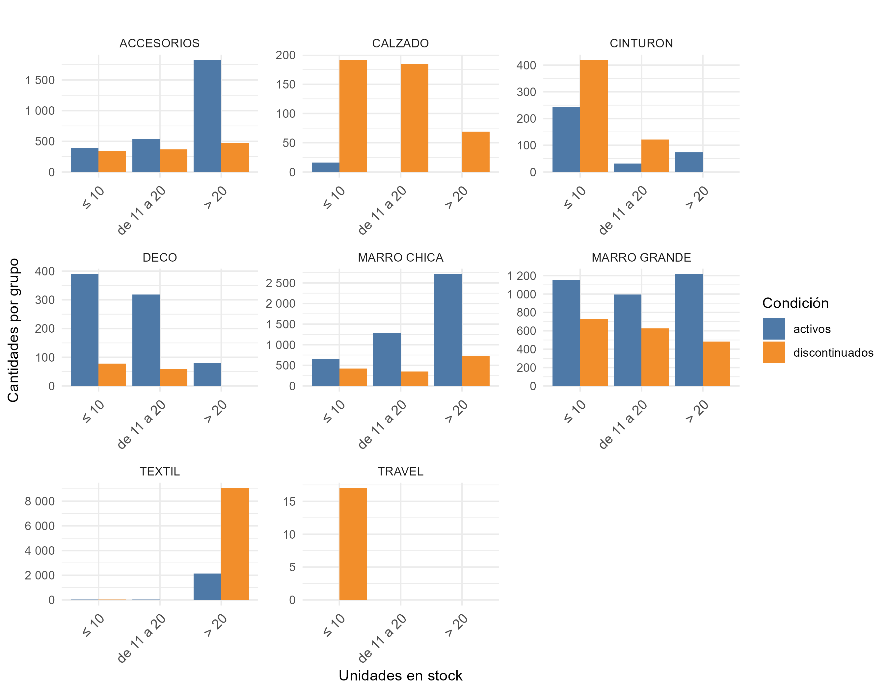
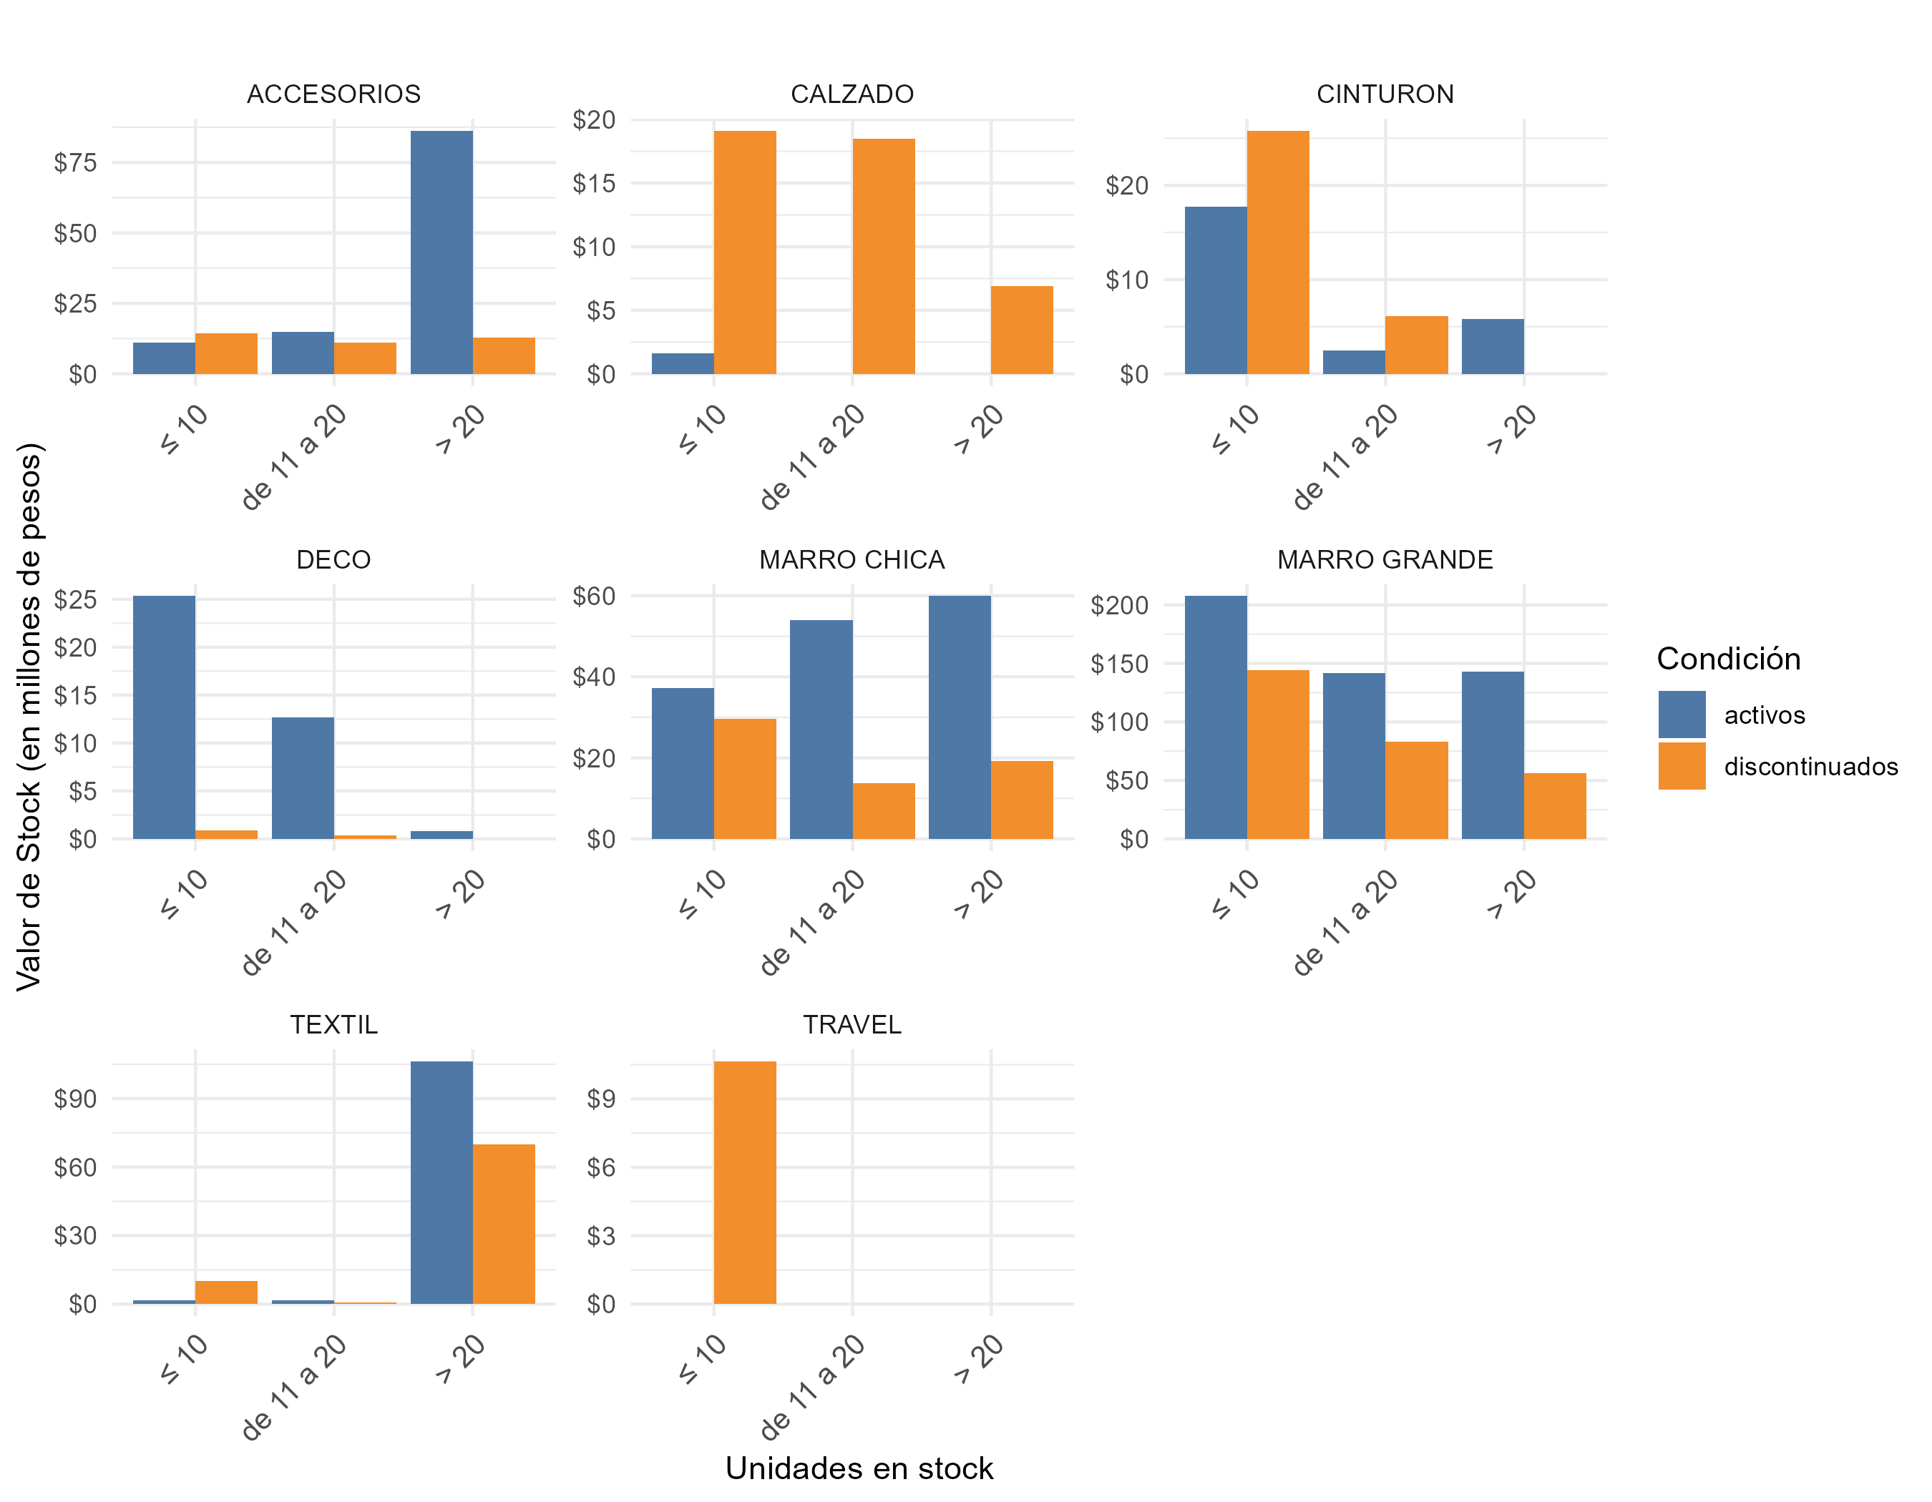
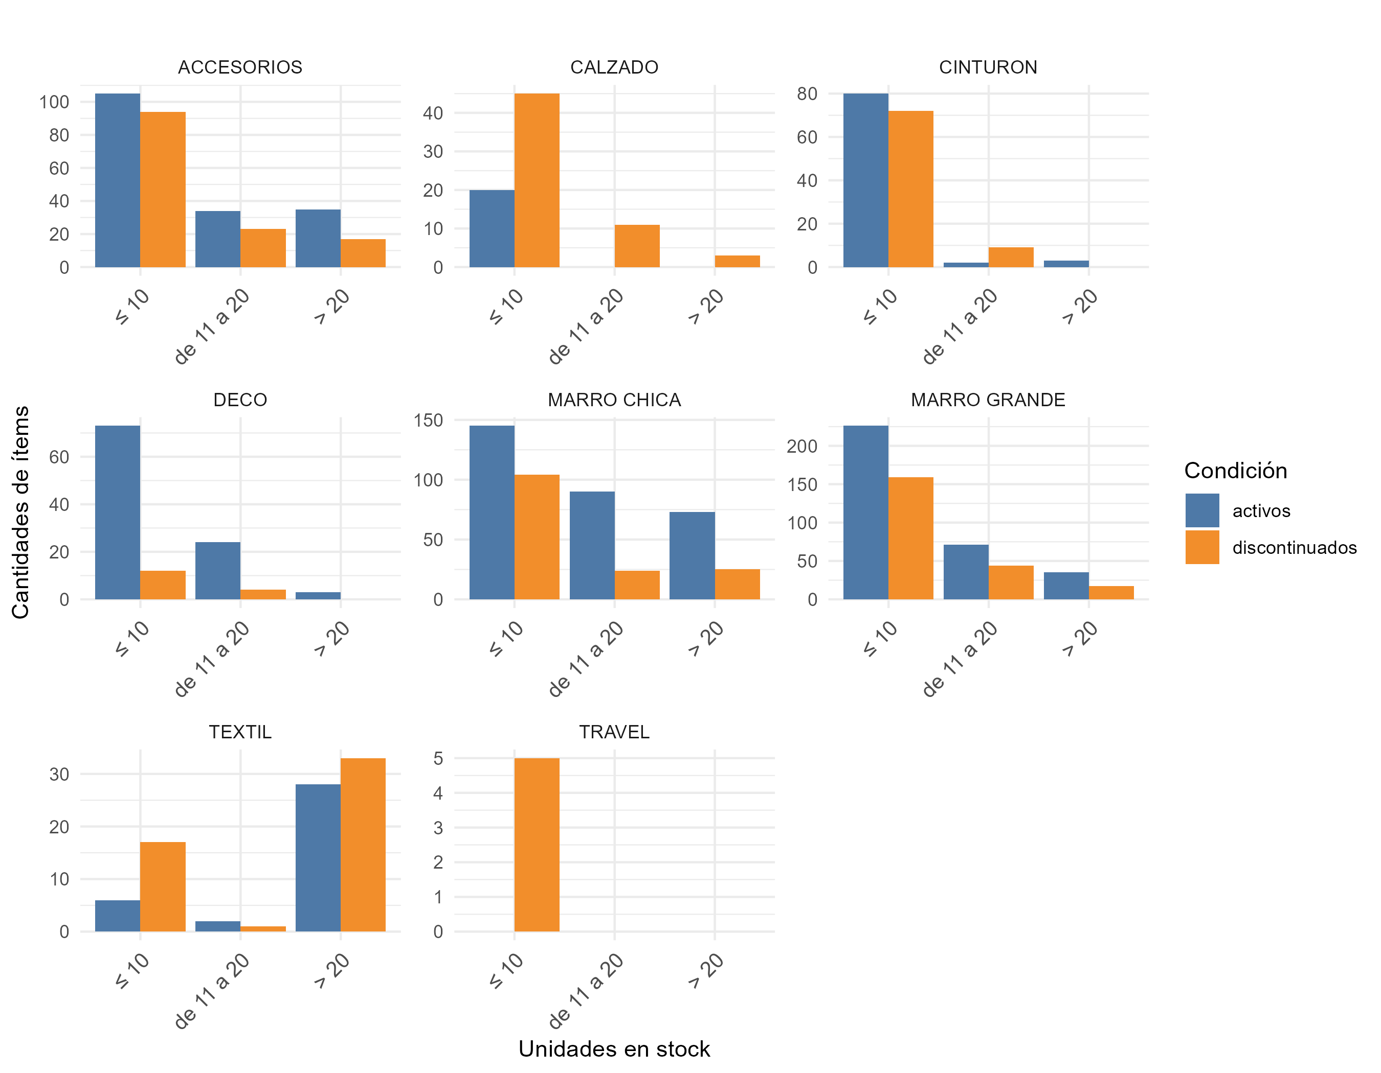
Cantidad de productos activos/discontinuados con stock >6 meses por rubro y unidades en stock agrupadas |  |  |  |  | Valor de productos activos/discontinuados con stock >6 meses por rubro y unidades en stock agrupadas |  |  |  |  | Cantidad de ítems de productos activos/discontinuados con stock >6 meses por rubro y unidades en stock agrupadas

RUBRO | condición | ≤ 10 | de 11 a 20 | > 20 | RUBRO | condición | ≤ 10 | de 11 a 20 | > 20 | RUBRO | condición | ≤ 10 | de 11 a 20 | > 20
ACCESORIOS | activos | 396 | 534 | 1,821 | ACCESORIOS | activos | $ 11,064,040 | $ 14,966,660 | $ 86,137,790 | ACCESORIOS | activos | 105 | 34 | 35
 | discontinuados | 342 | 366 | 468 |  | discontinuados | $ 14,413,580 | $ 10,993,340 | $ 12,865,320 |  | discontinuados | 94 | 23 | 17
CALZADO | activos | 16 | 0 | 0 | CALZADO | activos | $ 1,599,840 | $ - | $ - | CALZADO | activos | 20 | 0 | 0
 | discontinuados | 191 | 185 | 69 |  | discontinuados | $ 19,098,090 | $ 18,498,150 | $ 6,899,310 |  | discontinuados | 45 | 11 | 3
CINTURON | activos | 243 | 31 | 73 | CINTURON | activos | $ 17,751,570 | $ 2,479,690 | $ 5,839,270 | CINTURON | activos | 80 | 2 | 3
 | discontinuados | 418 | 121 | 0 |  | discontinuados | $ 25,765,820 | $ 6,106,790 | $ - |  | discontinuados | 72 | 9 | 0
DECO | activos | 389 | 318 | 80 | DECO | activos | $ 25,319,110 | $ 12,651,820 | $ 842,200 | DECO | activos | 73 | 24 | 3
 | discontinuados | 78 | 58 | 0 |  | discontinuados | $ 924,220 | $ 397,420 | $ - |  | discontinuados | 12 | 4 | 0
MARRO CHICA | activos | 664 | 1,293 | 2,709 | MARRO CHICA | activos | $ 37,225,360 | $ 53,957,070 | $ 59,900,910 | MARRO CHICA | activos | 145 | 90 | 73
 | discontinuados | 421 | 354 | 730 |  | discontinuados | $ 29,571,790 | $ 13,837,460 | $ 19,256,700 |  | discontinuados | 104 | 24 | 25
MARRO GRANDE | activos | 1,156 | 996 | 1,215 | MARRO GRANDE | activos | $ 207,490,440 | $ 141,975,040 | $ 142,926,850 | MARRO GRANDE | activos | 226 | 71 | 35
 | discontinuados | 729 | 627 | 482 |  | discontinuados | $ 143,918,710 | $ 83,214,730 | $ 56,098,180 |  | discontinuados | 159 | 44 | 17
TEXTIL | activos | 33 | 35 | 2,127 | TEXTIL | activos | $ 1,649,670 | $ 1,749,650 | $ 106,328,730 | TEXTIL | activos | 6 | 2 | 28
 | discontinuados | 37 | 16 | 9,046 |  | discontinuados | $ 10,099,630 | $ 799,840 | $ 69,934,540 |  | discontinuados | 17 | 1 | 33
TRAVEL | activos | 0 | 0 | 0 | TRAVEL | activos | $ - | $ - | $ - | TRAVEL | activos | 0 | 0 | 0
 | discontinuados | 17 | 0 | 0 |  | discontinuados | $ 10,649,830 | $ - | $ - |  | discontinuados | 5 | 0 | 0

Participación x proveedor
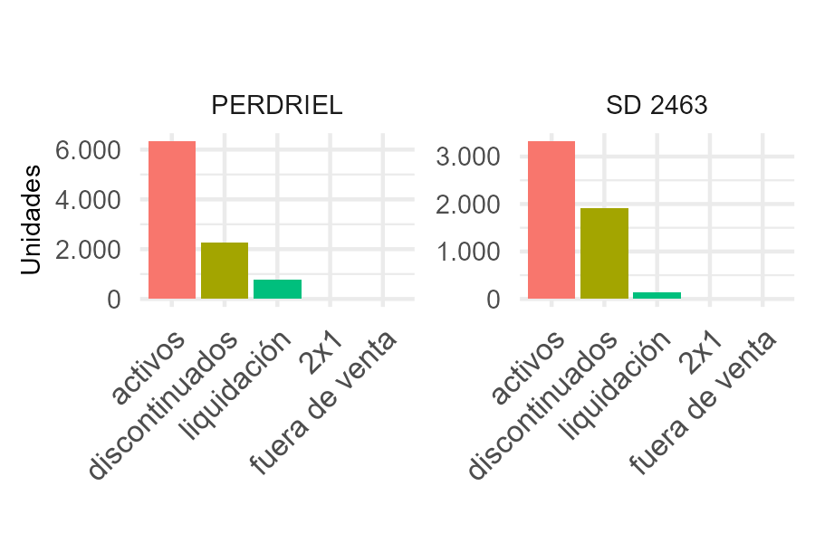
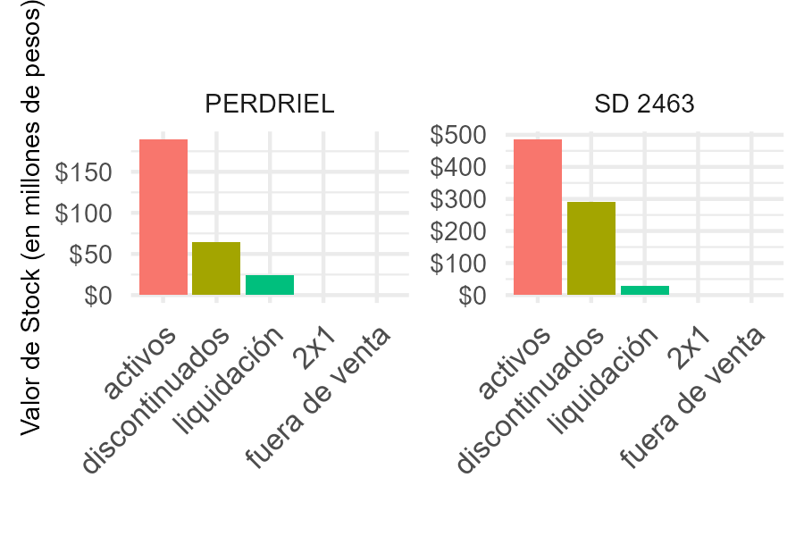
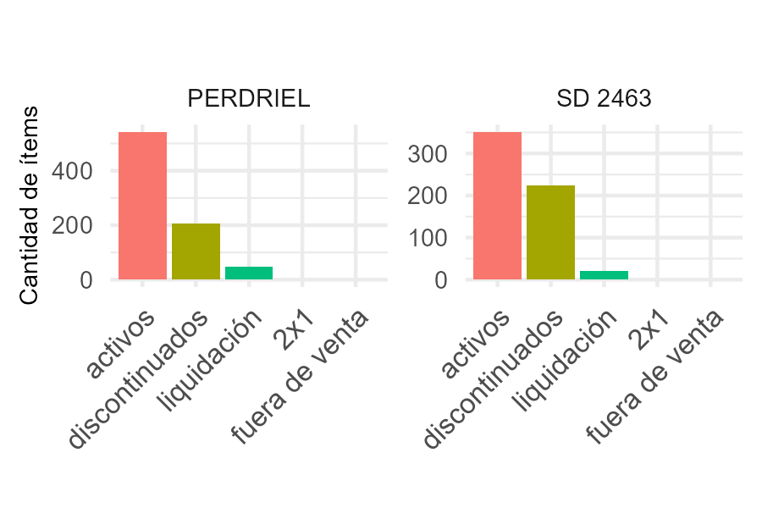
Unidades en stock por Proveedor y Condición |  |  |  |  |  | Valor de stock por Proveedor y Condición |  |  |  |  |  | Cantidad de ítems en stock por Proveedor y Condición

PROVEEDOR | activos | discontinuados | liquidación | 2x1 | fuera de venta | PROVEEDOR | activos | discontinuados | liquidación | 2x1 | fuera de venta | PROVEEDOR | activos | discontinuados | liquidación | 2x1 | fuera de venta
PERDRIEL | 6,340 | 2,280 | 784 | 0 | 0 | SD 2463 | $ 486,107,750 | $ 289,846,960 | $ 27,938,670 | $ - | $ - | PERDRIEL | 542 | 205 | 49 | 0 | 0
SD 2463 | 3,325 | 1,904 | 133 | 0 | 0 | PERDRIEL | $ 189,496,600 | $ 64,714,200 | $ 23,829,160 | $ - | $ - | SD 2463 | 351 | 225 | 20 | 0 | 0

